Sheet1
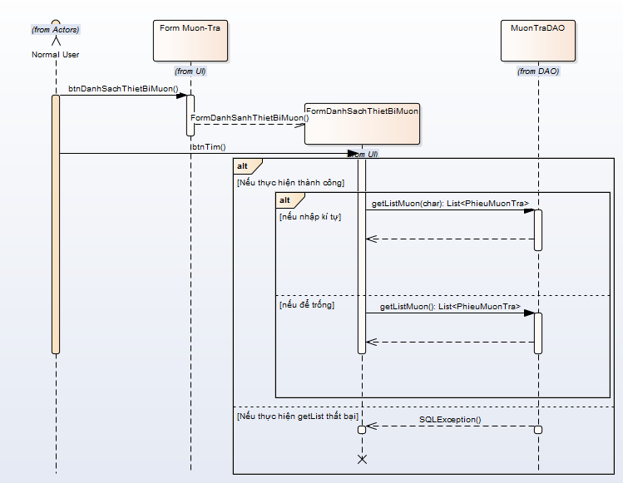
 | KH_HUE_L01_PhanHiep_Muon Tra Co So Vat Chat va Trang Thiet Bi _SequenceDiagram_v2.0

KH_HUE_L01_PhanHiep_Muon Tra _SequenceDiagram_v2.0

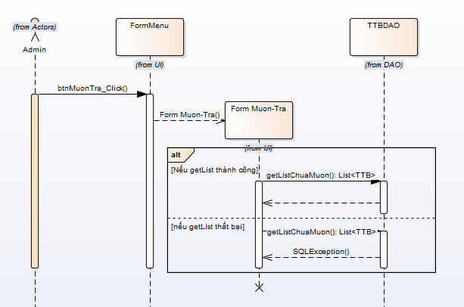
 |  | NOTE: Do nhóm em sử dụng Enterprise Architect để vẽ. Mà phần mềm này không thể hiện được "Mũi tên nét đứt chạm đáy của khối xử lý".

KH_HUE_L01_PhanHiep_Muon Co So Vat Chat va Trang Thiet Bi _SequenceDiagram_v2.0

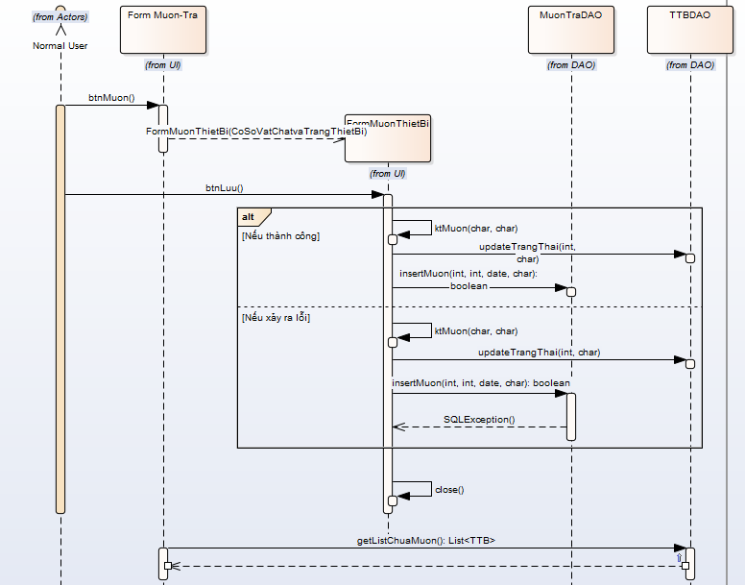

KH_HUE_L01_PhanHiep_Danh Sach Muon Co So Vat Chat va Trang Thiet Bi _SequenceDiagram_v2.0

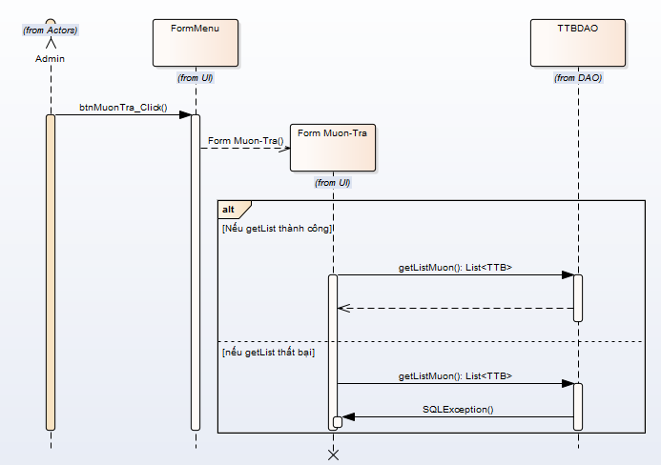

KH_HUE_L01_PhanHiep_Tra Co So Vat Chat va Trang Thiet Bi _SequenceDiagram_v2.0

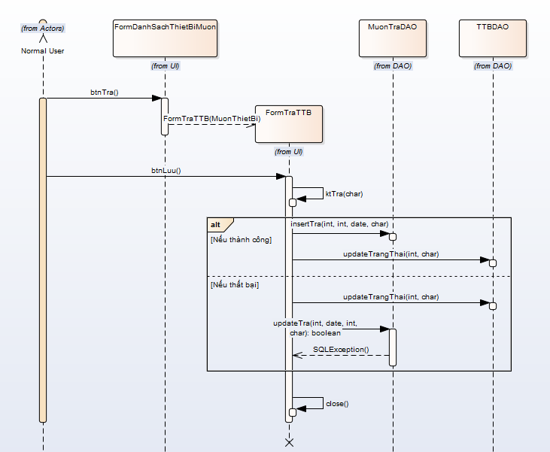

KH_HUE_L01_PhanHiep_Bao Mat Co So Vat Chat va Trang Thiet Bi _SequenceDiagram_v2.0

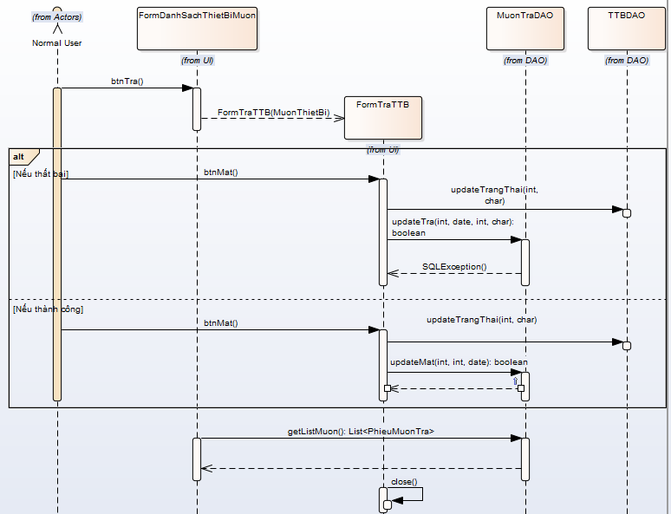

KH_HUE_L01_PhanHiep_Tim Co So Vat Chat va Trang Thiet Bi _SequenceDiagram_v2.0

